Template
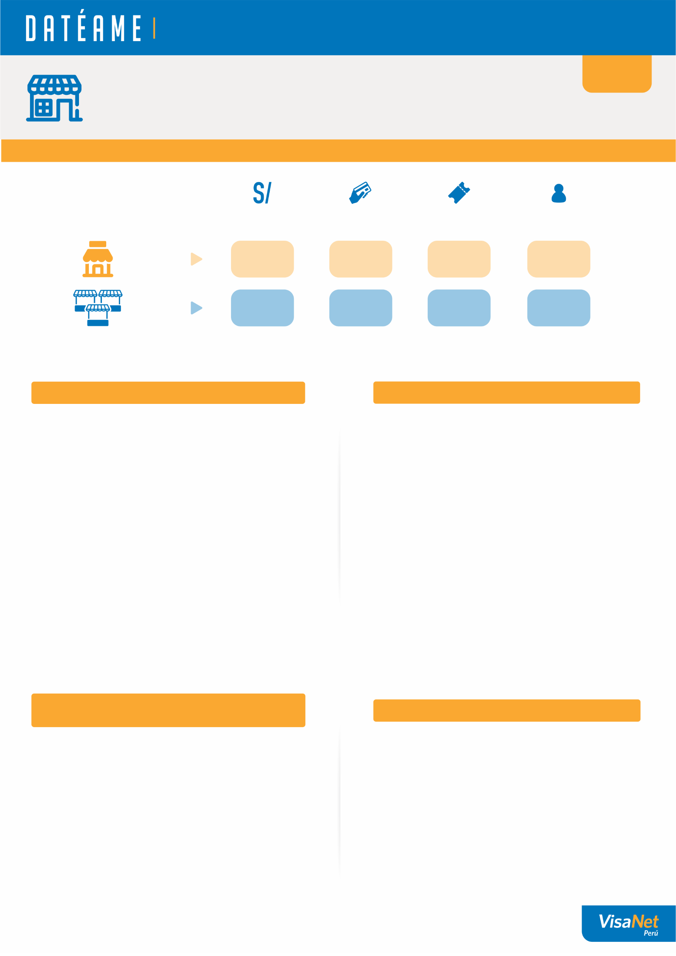
La información que necesitas para que tu negocio siga creciendo.

{}
{NAME_STORE}
{ADDRESS_STORE}
{CODE_STORE}

1. MI NEGOCIO Y EL MERCADO

¿Cuánto consumió
un cliente en
promedio por visita?
¿Cuántos clientes
te visitaron?
Ventas del mes
Número de ventas en el mes

Mi
negocio
{}
{}
{}
{}

{}
{}
{}
{}
Un negocio
promedio que es
mi competencia

2. LA EVOLUCIÓN DE MIS VENTAS
3. ¿CUÁNTOS CLIENTES ME HAN VISITADO?
Número de Clientes (#)
Ticket promedio por cliente (S/)
Ventas del mes (S/)
 | Ventas del mes (S/.) | Número de transacciones (#)
Número de Transsaciones (#)
 | Clientes (#) | Ticket promedio (S/.)

Tus ventas de {MONTH} han {VERB_1} en {PER_1}%, respecto al promedio de los 3 meses previos. Ademas, hubo un {VERB_2} del {PER_2}% respecto al mismo mes del año anterior.
Este mes se {VERB_1} el numero de visitas de tus clientes en {PER_1}% respecto al promedio de los ultimos 3 meses. Sin embargo tuviste un {VERB_2} del {PER_2}% respecto al mismo mes del año anterior.

4. ¿CUÁNTAS VECES ME VISITARON
MIS CLIENTES ESTE MES?
5. DÍA DE PREFERENCIA

Pordrias realizar campañas o promociones para
fidelizar a tus clientes y que regresen.
Tus clientes prefieren visitarte los dias lunes, sabado y domingo. Podrias realizar campañas para atraer su atencion en los dias mas bajos.

1. Total de transacciones reconocidas en el mes, no excluye contracargos u otras operaciones no reconocidas.
2. Transacciones realizadas por negocios ubicados en la misma zona y giro.

Info
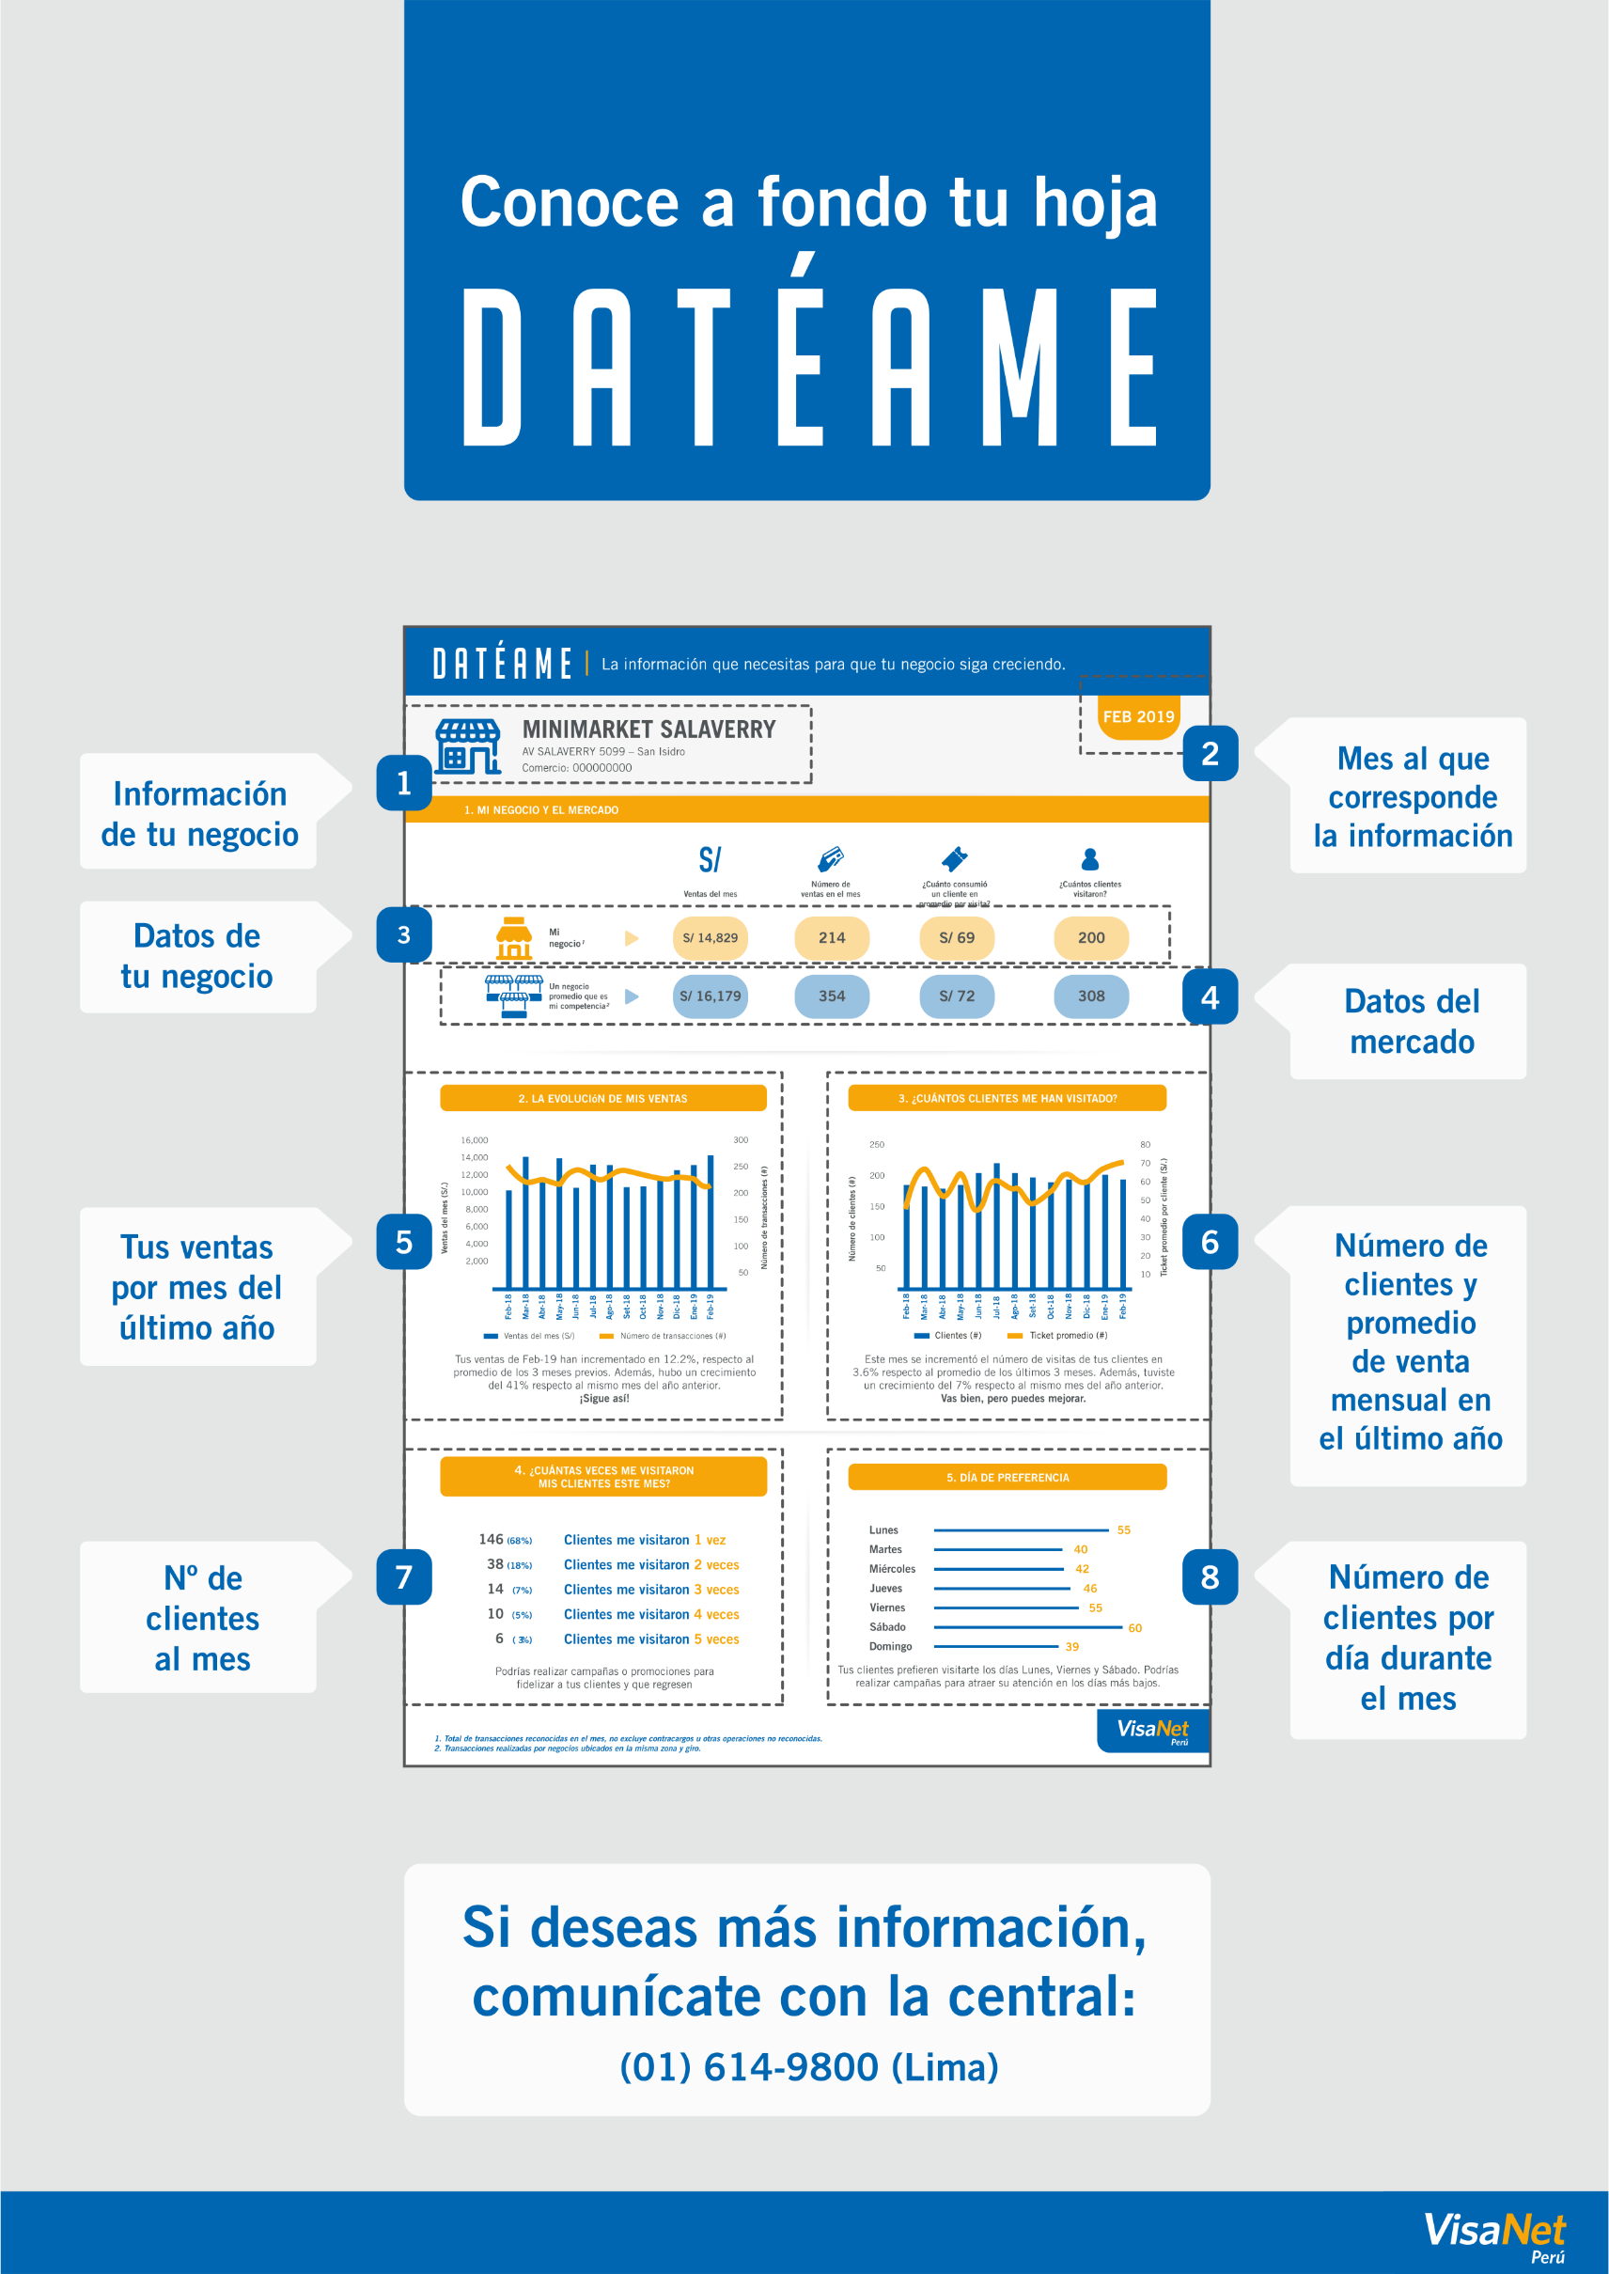
asdasd

 | asdasd

